Vitamines onderzoek
Zink
bron: https://www.sciencedirect.com/science/article/pii/S0032579119304031
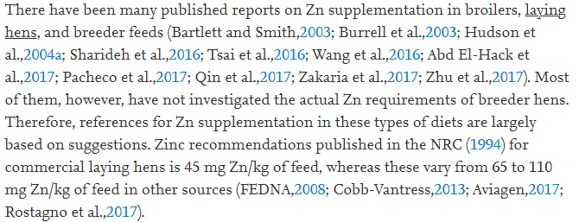

Vitamine D
bron: http://www.poultrydvm.com/condition/vitamin-d-deficiency
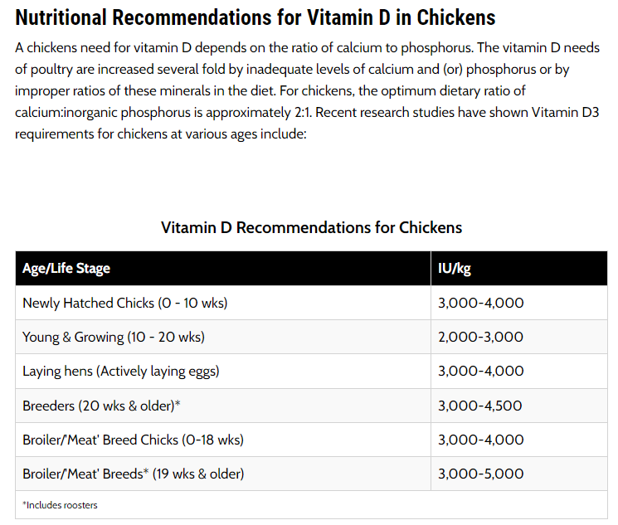

Vitamine E
bron: http://www.poultrydvm.com/condition/vitamin-e-deficiency-in-chickens
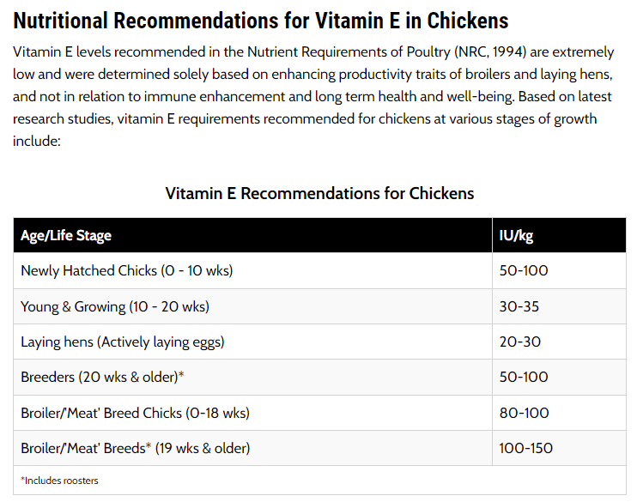

Diverse vitamines
bron: https://www.dsm.com/anh/products-and-services/tools/ovn.html
Vleeskippen
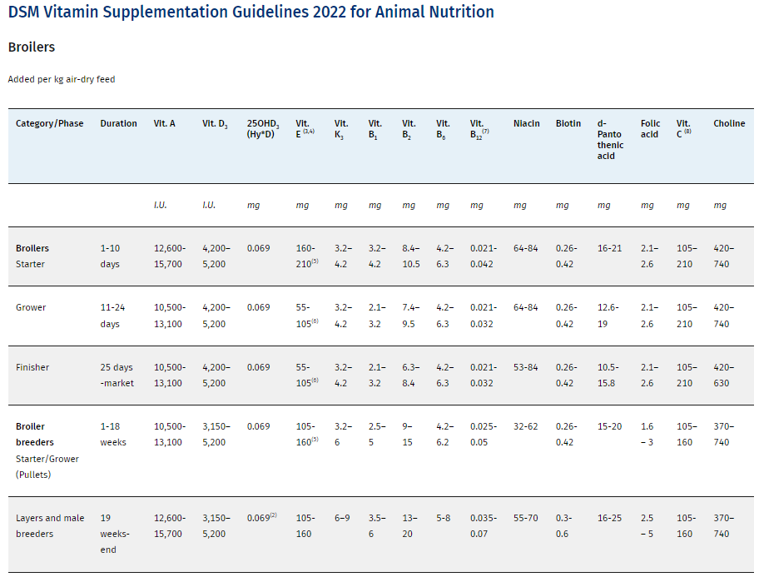

Legkippen

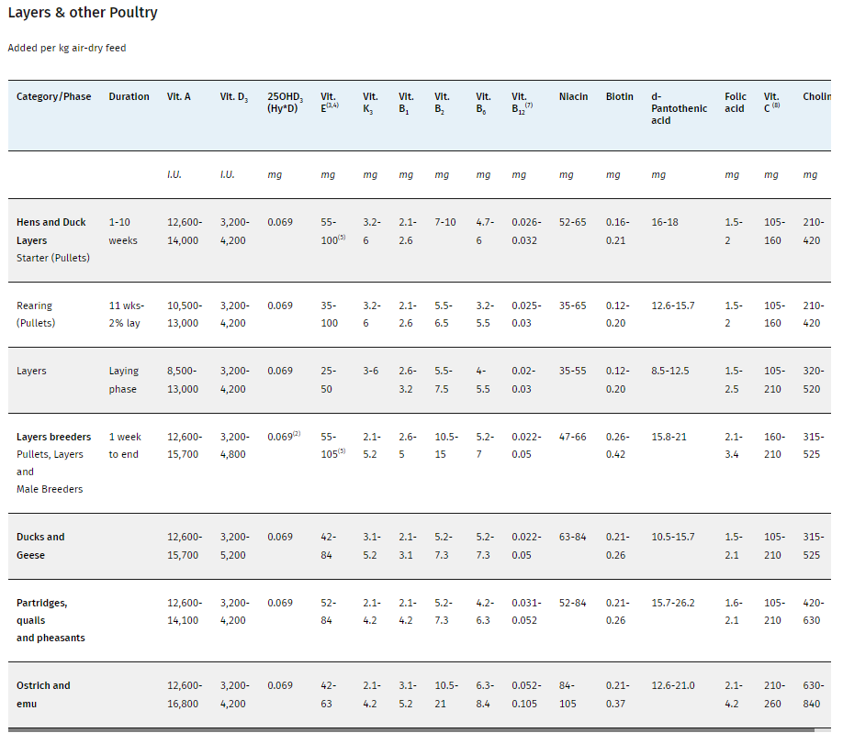

Diverse vitamines
bron: https://www.dsm.com/anh/news/feed-talks/articles/new-poultry-vitamin-recommendations-for-more-sustainable-farming.html

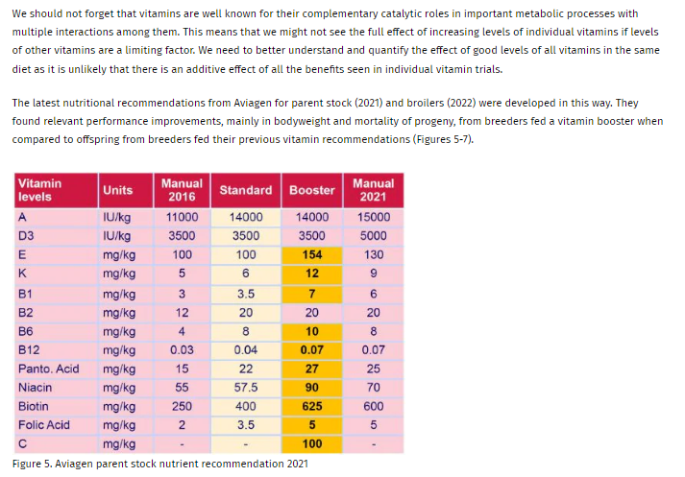

Mangaan
bron: http://www.poultrydvm.com/condition/manganese-deficiency
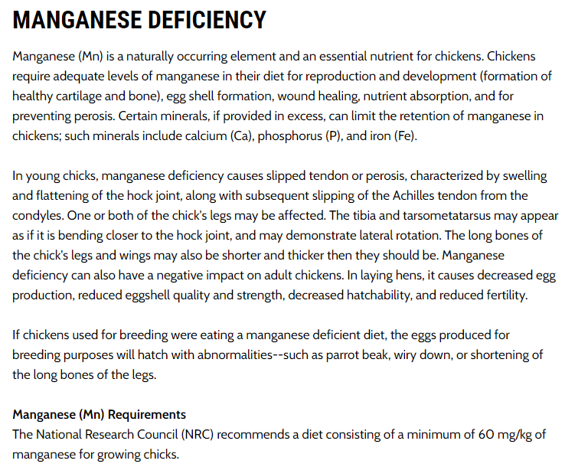

Calcium
bron: http://www.poultrydvm.com/condition/low-blood-calcium-level

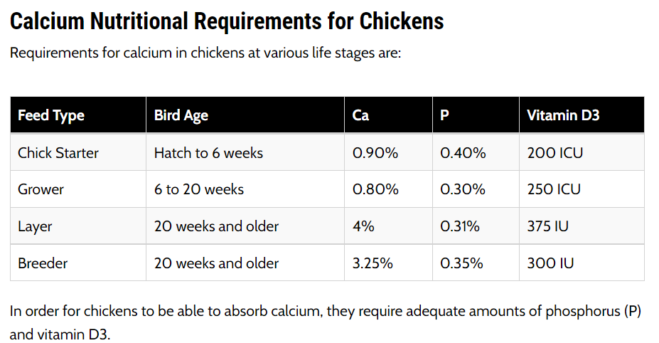

Diverse vitamines, Reference: Nutrient Requirements of Poultry: Ninth Revised Edition, 1994
bron: http://www.poultrydvm.com/views/feedtable.php
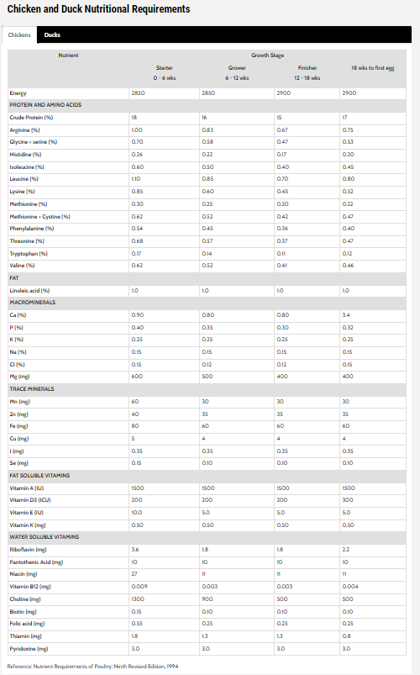

Voer vergelijking op internet:
http://www.poultrydvm.com/feeds.php

Methionine=eiwit
Lysine=eiwit
Zink=ondermeer nodig bij de opbouw van eiwitten, de groei en ontwikkeling van weefsel, en een goede werking van het afweer-/immuunsysteem.
Ijzer=een mineraal dat onder andere belangrijk is voor de vorming van hemoglobine (rode bloedcellen)
Jodium=een spoorelement dat belangrijk is voor de productie van schildklierhormonen. Deze hormonen zijn nodig voor een goede groei, de ontwikkeling van het zenuwstelsel en de stofwisseling.
Koper=een spoorelement en is betrokken bij de vorming van bindweefsel en botten. Het zorgt ook voor de vorming van pigment van het haar en een goede werking van het afweersysteem.

Hoeveel IU is IE?
IU en IE zijn precies hetzelfde, IE is de Nederlandse vertaling van IU wat voor “International Unit” staat.
De dosering wordt in Nederland over het algemeen weergegeven in grammen (gr) of microgrammen (mcg).
In de meeste andere landen wordt de dosering IU gebruikt, dus eigenlijk zijn we hier in Nederland uniek in.

Voorbeeld berekening om Vitamines om te kunnen zetten van IE/IU naar mcg/mg en visa versa:
To convert Vitamin A as rentinol:
From IU to mcg: IU/3.33= mcg
From mcg to IU: mcg x 3.33= IU

To convert Vitamin A as beta-carotene:
From IU to mcg: IU/1.66= mcg
From mcg to IU: mcg x 1.66= IU

To convert Vitamin D:
From IU to mcg: IU/40= mcg
From mcg to IU: mcg x 40= IU

To convert Vitamin E if the product label has dl-Alpha-tocopherol as the ingredient: (all-rac-alpha-tocoferol)
From IU to mg: IU x 0.9= mg
From mg to IU: mg x 1.1= IU

To convert Vitamin E if the product label has d-Alpha-tocopherol as the ingredient:
From IU to mg: IU x 0.67= mg
From mg to IU: mg x 1.5= IU

1 milligram staat gelijk aan 1.000 microgram
https://convertlive.com/nl/u/converteren/microgram/naar/milligram

Waarom zit er ruwe as in het voer?
Op de analyse staat het erbij: ruwe as. Maar waarom zit er as in het voer?
Het is een misleidende term, want er zit gelukkig helemaal geen as in het voer. Het zou juist een probleem zijn als er geen “ruwe as” in het voer zit!
Wat is ruwe as?
Ruwe as is de term voor alles wat overblijft na verbranding. Het wordt ook werkelijk gemeten door een beetje voeding onder hele hoge temperaturen te verbranden.
Wat na verbranding over blijft, zijn de mineralen. Er zit dus niet werkelijk ruwe as in het voer, maar de term ruwe as geeft aan hoeveel procent van het voer ongeveer uit mineralen bestaat.

Wat zegt het percentage ruwe as?
Het percentage ruwe as staat niet helemaal 100% gelijk aan het percentage mineralen, doordat:
sommige mineralen toch deels verbranden, bijvoorbeeld natrium, selenium en jodium.

Hoeveel ruwe as is goed?
Dat is eigenlijk niet te zeggen, omdat niet het gehalte aan mineralen belangrijk is, maar het gehalte per mineraal bekeken moet worden. dan niet per mineraal voldaan worden aan de minimale aanbevolen hoeveelheid.
Wat je dus wel kunt zeggen is dat het gehalte ruwe as niet te laag moet zijn, omdat er dan dus te weinig mineralen inzitten.

CALCIUM IS BELANGRIJK
In principe zit er in legmeel voldoende calcium, maar wanneer er andere voedingsmiddelen gegeven worden is het belangrijk extra calcium te voeren. Voor leggende kippen moet namelijk een constante bron van calcium beschikbaar zijn.
Dit (eventuele) calciumtekort kun je aanvullen met bijvoorbeeld schelpengrit. De calcium komt hieruit geleidelijk vrij, ook wanneer de kippen geen voer opnemen, bijvoorbeeld in de nacht.
Als je kippen voldoende calcium geeft, zal zullen de eischalen van betere kwaliteit zijn. Je kunt zien wanneer kippen te weinig calcium hebben gehad, dan zakken ze door hun poten heen.
Dan wordt de calcium namelijk uit hun skelet onttrokken voor de eischaalvorming. Om een eischaal te vormen heeft een kip 2 gram calcium per dag nodig.

RUWE CELSTOF
geen betekenis qua voeding maar wel goed voor de spijsvertering

Calcium op fosfor verhouding is 1,5:1

Mangaan bevordert een sterke eischaal, een goede vruchtbaarheid en betere broeduitkomsten.

